Governança
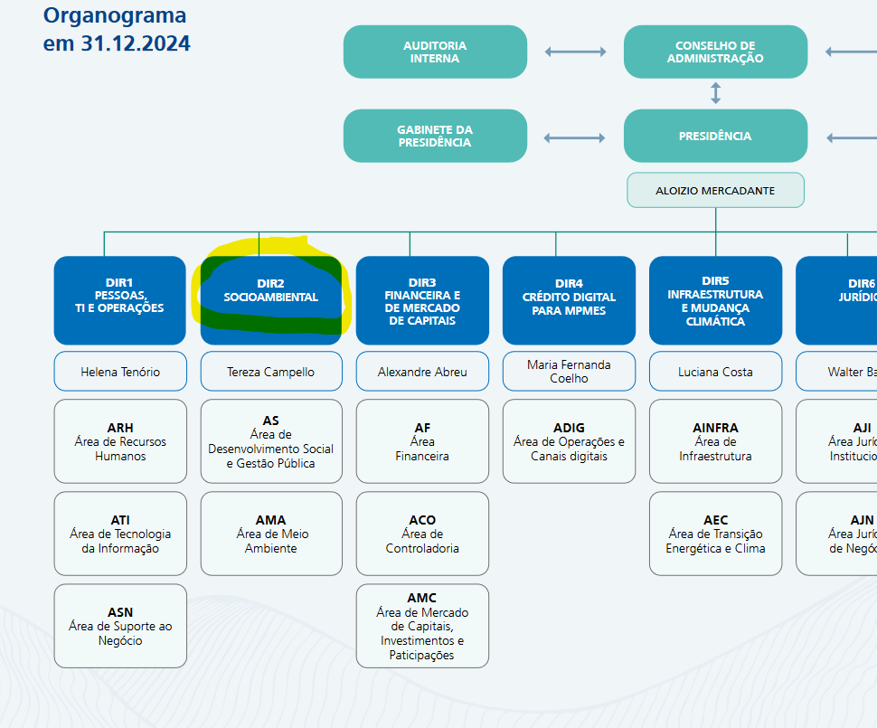
SITUAÇÃO NA IF | Deficiente – 0 ou 1 ponto | Médio – 2 a 6 pontos | Bom/ótimo – 7 a 10 pontos | Total | Peso do tema | Nota ponderada
Tema tratado em Diretoria de área-fim |  |  | 10 | 10 | 15% | 1.5
 |  |  | Diretoria específica
Participação feminina na Diretoria |  |  | 9 | 9 | 7.50% | 0.675
 |  |  | Em 2024, 40% dos cargos da Diretoria Executiva do BNDES eram ocupados por mulheres. (Relatório Anual 2024, p. 51)
Participação negra na Diretoria | 1 |  |  | 1 | 7.50% | 0.075
 | Em 2024, a participação negra da Diretoria Executiva do BNDES era de 10%. (Relatório Anual 2024, p. 51)
Dimensão da área de Sustentabilidade (proporcionalidade em relação ao quadro de empregados da área de risco) | 0 |  |  | 0 | 15% | 0
 | Não há informação
Dimensão da área de Sustentabilidade (proporcionalidade em relação ao quadro de empregados das áreas de negócios) | 0 |  |  | 0 | 10% | 0
 | Não há informação
Treinamentos em sustentabilidade para áreas-fim (média por empregado) | 0 |  |  | 0 | 10% | 0
 | Não há informação
Integração de fatores de sustentabilidade na remuneração da Diretoria | 0 |  |  | 0 | 10% | 0
 | Não há informação
Integração de fatores de sustentabilidade na remuneração de gerentes | 0 |  |  | 0 | 10% | 0
 | Não há informação
Frequência de atualização de Políticas, Planos e Manuais de Procedimentos e abrangência do universo de stakeholders |  | 6 |  | 6 | 8% | 0.48
 |  | "6.1. A presente Política deve ser avaliada e revisada, pelas instâncias competentes, pelo menos a cada três anos, com a participação de partes interessadas, ou extraordinariamente, a qualquer tempo, quando da ocorrência de eventos apontados como relevantes pela regulação pertinente." (PRSAC, p. 14) O Plano Plurianual de Ações da PRSAC acompanha o PRSAC sendo renovada a cada 3 anos
Canal específico para recebimento de reclamações quanto a impactos socioambientais de empreendimentos financiados | 0 |  |  | 0 | 7% | 0
 | Não há informação
 |  |  |  | TOTAL |  | 2.73 | Máximo de 10

Relatorio Anual 2024, p. 51

